RHC
RHC OL75 | Constrained | Default | Relaxed
SPP_N_2_ENT | 16,164 | 18,859 | 20,148
MISO_W_2_PJM_ROR | 9,853 | 13,776 | 20,102
NE_2_MISO_W | 1,991 | 2,947 | 4,087
SPP_S_2_ENT | 1,477 | 3,636 | 4,707
NYISO_A-F_2_NYISO_G-I | 1,305 | 1,581 | 2,179
SPP_N_2_MISO_MO-IL | 1,159 | 3,674 | 7,635
ENT_2_SOCO | 20 | 428 | 2,551
IESO_2_MISO_MI | 1,066 | 1,426 | 2,852
SPP_N_2_MISO_W | 82 | 124 | 192
MISO_IN_2_MISO_MI | 91 | 375 | 1,321
MISO_WUMS_2_MISO_MI | 0 | 1 | 683
MISO_IN_2_PJM_ROR | 0 | 1 | 2
NEISO_2_NYISO_J-K | 2 | 26 | 67
MISO_W_2_MISO_MO-IL | 207 | 368 | 1,985

RHC OL25 | Constrained | Default | Relaxed
MISO_W_2_PJM_ROR | 32,525 | 39,915 | 44,519
SPP_N_2_ENT | 19,887 | 21,973 | 21,973
MISO_WUMS_2_MISO_MI | 12,146 | 12,542 | 18,881
MISO_MI_2_MISO_IN | 6,410 | 7,687 | 9,377
NE_2_MISO_W | 3,565 | 5,685 | 8,662
MISO_W_2_MISO_WUMS | 3,910 | 8,932 | 9,772
SPP_N_2_MISO_MO-IL | 5,621 | 11,353 | 13,608
SPP_S_2_ENT | 5,384 | 8,115 | 9,324
ENT_2_SOCO | 837 | 3,455 | 5,628
NE_2_SPP_N | 1,915 | 3,073 | 4,738
MISO_MO-IL_2_MISO_IN | 3 | 873 | 6,113
MISO_W_2_MISO_MO-IL | 875 | 4,813 | 12,147
IESO_2_MISO_MI | 2,507 | 5,177 | 5,988
NYISO_A-F_2_NYISO_G-I | 1,807 | 2,656 | 3,559

Johnson
Johnson OL75 | Constrained | Default | Relaxed
SPP_N_2_ENT | 7,393 | 8,619 | 10,221
MISO_W_2_PJM_ROR | 8,570 | 9,816 | 11,445
NE_2_MISO_W | 1,436 | 1,841 | 2,370
SPP_S_2_ENT | 916 | 1,152 | 1,460
NYISO_A-F_2_NYISO_G-I | 915 | 1,604 | 2,504
SPP_N_2_MISO_MO-IL | 808 | 1,182 | 1,672
ENT_2_SOCO | 1,033 | 1,438 | 1,967
IESO_2_MISO_MI | 512 | 825 | 1,236
SPP_N_2_MISO_W | 696 | 888 | 1,140
MISO_IN_2_MISO_MI | 0 | 1,212 | 2,168
MISO_WUMS_2_MISO_MI | 594 | 686 | 807
MISO_IN_2_PJM_ROR | 572 | 780 | 1,053
NEISO_2_NYISO_J-K | 467 | 586 | 743
MISO_W_2_MISO_MO-IL | 0 | 0 | 1,243

Johnson OL25 | Constrained | Default | Relaxed
MISO_W_2_PJM_ROR | 20,624 | 23,477 | 27,208
SPP_N_2_ENT | 10,145 | 11,738 | 13,821
MISO_WUMS_2_MISO_MI | 14,127 | 16,024 | 18,505
MISO_MI_2_MISO_IN | 6,638 | 7,796 | 9,310
NE_2_MISO_W | 3,742 | 4,455 | 5,386
MISO_W_2_MISO_WUMS | 3,136 | 3,771 | 4,602
SPP_N_2_MISO_MO-IL | 3,096 | 3,776 | 4,664
SPP_S_2_ENT | 2,276 | 2,693 | 3,238
ENT_2_SOCO | 2,784 | 3,421 | 4,255
NE_2_SPP_N | 2,395 | 2,954 | 3,686
MISO_MO-IL_2_MISO_IN | 3,262 | 3,977 | 4,912
MISO_W_2_MISO_MO-IL | 3,461 | 4,429 | 5,695
IESO_2_MISO_MI | 1,207 | 1,614 | 2,145
NYISO_A-F_2_NYISO_G-I | 1,385 | 2,136 | 3,118

NGO
NGO OL75 | Constrained | Default | Relaxed
SPP_N_2_ENT | 10,123 | 14,052 | 15,620
MISO_W_2_PJM_ROR | 11,473 | 13,667 | 17,281
NE_2_MISO_W | 2,404 | 2,678 | 3,756
SPP_S_2_ENT | 0 | 1,188 | 3,012
NYISO_A-F_2_NYISO_G-I | 1 | 1,122 | 1,852
SPP_N_2_MISO_MO-IL | 0 | 1,200 | 3,406
ENT_2_SOCO | 797 | 3,989 | 6,302
IESO_2_MISO_MI | 0 | 0 | 132
SPP_N_2_MISO_W | 0 | 0 | 583
MISO_IN_2_MISO_MI | 658 | 1,075 | 1,709
MISO_WUMS_2_MISO_MI | 0 | 1,379 | 1,995
MISO_IN_2_PJM_ROR | 0 | 1 | 3,123
NEISO_2_NYISO_J-K | 0 | 333 | 2,090
MISO_W_2_MISO_MO-IL | 0 | 0 | 2,532

NGO OL25 | Constrained | Default | Relaxed
MISO_W_2_PJM_ROR | 27,547 | 30,871 | 32,762
SPP_N_2_ENT | 13,676 | 15,106 | 18,235
MISO_WUMS_2_MISO_MI | 16,109 | 17,654 | 19,420
MISO_MI_2_MISO_IN | 8,036 | 9,671 | 11,286
NE_2_MISO_W | 5,484 | 6,696 | 7,269
MISO_W_2_MISO_WUMS | 3,632 | 4,392 | 11,961
SPP_N_2_MISO_MO-IL | 1,789 | 6,124 | 9,514
SPP_S_2_ENT | 2,665 | 4,589 | 5,303
ENT_2_SOCO | 5,252 | 6,640 | 7,094
NE_2_SPP_N | 3,204 | 4,038 | 4,676
MISO_MO-IL_2_MISO_IN | 4,079 | 7,520 | 14,024
MISO_W_2_MISO_MO-IL | 721 | 5,651 | 10,471
IESO_2_MISO_MI | 535 | 1,921 | 4,713
NYISO_A-F_2_NYISO_G-I | 1,003 | 2,019 | 2,827

default
OL75 - Default
 | RHC New | Johnson | NGO | Median | Average
SPP_N_2_ENT | 18,859 | 8,619 | 14,052 | 14,052 | 13,843
MISO_W_2_PJM_ROR | 13,776 | 9,816 | 13,667 | 13,667 | 12,420
NE_2_MISO_W | 2,947 | 1,841 | 2,678 | 2,678 | 2,489
SPP_N_2_MISO_MO-IL | 3,674 | 1,182 | 1,200 | 1,200 | 2,019
SPP_S_2_ENT | 3,636 | 1,152 | 1,188 | 1,188 | 1,992
ENT_2_SOCO | 428 | 1,438 | 3,989 | 1,438 | 1,952
NYISO_A-F_2_NYISO_G-I | 1,581 | 1,604 | 1,122 | 1,581 | 1,435
MISO_IN_2_MISO_MI | 375 | 1,212 | 1,075 | 1,075 | 887
IESO_2_MISO_MI | 1,426 | 825 | 0 | 825 | 751
MISO_WUMS_2_MISO_MI | 1 | 686 | 1,379 | 686 | 688
SPP_N_2_MISO_W | 124 | 888 | 0 | 124 | 337
NEISO_2_NYISO_J-K | 26 | 586 | 333 | 333 | 315
MISO_IN_2_PJM_ROR | 1 | 780 | 1 | 1 | 261
SPP_N_2_SPP_S | 69 | 0 | 678 | 69 | 249
NE_2_SPP_N | 0 | 0 | 481 | 0 | 161
MISO_W_2_MISO_MO-IL | 368 | 0 | 0 | 0 | 123
NYISO_J-K_2_PJM_E | 0 | 223 | 0 | 0 | 74
IESO_2_MISO_W | 92 | 108 | 0 | 92 | 67
MISO_W_2_MISO_WUMS | 114 | 0 | 0 | 0 | 38
MAPP_US_2_MISO_W | 32 | 0 | 0 | 0 | 11

OL25 - Default
 | RHC New | Johnson | NGO | Median | Average
MISO_W_2_PJM_ROR | 39,915 | 23,477 | 30,871 | 30,871 | 31,421
SPP_N_2_ENT | 21,973 | 11,738 | 15,106 | 15,106 | 16,272
MISO_WUMS_2_MISO_MI | 12,542 | 16,024 | 17,654 | 16,024 | 15,407
MISO_MI_2_MISO_IN | 7,687 | 7,796 | 9,671 | 7,796 | 8,385
SPP_N_2_MISO_MO-IL | 11,353 | 3,776 | 6,124 | 6,124 | 7,084
MISO_W_2_MISO_WUMS | 8,932 | 3,771 | 4,392 | 4,392 | 5,699
NE_2_MISO_W | 5,685 | 4,455 | 6,696 | 5,685 | 5,612
SPP_S_2_ENT | 8,115 | 2,693 | 4,589 | 4,589 | 5,132
MISO_W_2_MISO_MO-IL | 4,813 | 4,429 | 5,651 | 4,813 | 4,964
ENT_2_SOCO | 3,455 | 3,421 | 6,640 | 3,455 | 4,505
MISO_MO-IL_2_MISO_IN | 873 | 3,977 | 7,520 | 3,977 | 4,123
NE_2_SPP_N | 3,073 | 2,954 | 4,038 | 3,073 | 3,355
IESO_2_MISO_MI | 5,177 | 1,614 | 1,921 | 1,921 | 2,904
NYISO_A-F_2_NYISO_G-I | 2,656 | 2,136 | 2,019 | 2,136 | 2,271
PJM_ROR_2_PJM_ROM | 9 | 2,501 | 2,856 | 2,501 | 1,789
SPP_N_2_SPP_S | 125 | 0 | 3,157 | 125 | 1,094
NEISO_2_NYISO_J-K | 89 | 721 | 1,666 | 721 | 825
PJM_ROR_2_VACAR | 121 | 0 | 1,259 | 121 | 460
IESO_2_NYISO_A-F | 1,075 | 0 | 0 | 0 | 358
NYISO_G-I_2_NYISO_J-K | 20 | 0 | 211 | 20 | 77

default old RHC
OL75 - Default
 | RHC old | Johnson | NGO | Median | Average
MISO_W_2_PJM_ROR | 28,151 | 9,816 | 13,667 | 13,667 | 17,211
SPP_N_2_ENT | 20,148 | 8,619 | 14,052 | 14,052 | 14,273
SPP_N_2_MISO_MO-IL | 9,325 | 1,182 | 1,200 | 1,200 | 3,902
SPP_N_2_MISO_W | 10,642 | 888 | 0 | 888 | 3,844
ENT_2_SOCO | 4,603 | 1,438 | 3,989 | 3,989 | 3,343
NE_2_MISO_W | 5,403 | 1,841 | 2,678 | 2,678 | 3,307
SPP_S_2_ENT | 5,376 | 1,152 | 1,188 | 1,188 | 2,572
NYISO_A-F_2_NYISO_G-I | 3,161 | 1,604 | 1,122 | 1,604 | 1,962
NEISO_2_NYISO_J-K | 4,900 | 586 | 333 | 586 | 1,940
MISO_W_2_MISO_MO-IL | 4,192 | 0 | 0 | 0 | 1,398
IESO_2_MISO_MI | 2,852 | 825 | 0 | 825 | 1,226
MISO_IN_2_MISO_MI | 1,070 | 1,212 | 1,075 | 1,075 | 1,119
NYISO_A-F_2_PJM_ROM | 2,637 | 0 | 0 | 0 | 879
MISO_W_2_MISO_WUMS | 2,413 | 0 | 0 | 0 | 804
IESO_2_MISO_W | 2,237 | 108 | 0 | 108 | 781
MISO_WUMS_2_MISO_MI | 206 | 686 | 1,379 | 686 | 757
MAPP_CA_2_MISO_W | 2,215 | 0 | 0 | 0 | 738
MISO_IN_2_PJM_ROR | 613 | 780 | 1 | 613 | 465
MISO_WUMS_2_PJM_ROR | 828 | 0 | 0 | 0 | 276
SPP_N_2_SPP_S | 86 | 0 | 678 | 86 | 255

OL25 - Default
 | RHC old | Johnson | NGO | Median | Average
MISO_W_2_PJM_ROR | 53,787 | 23,477 | 30,871 | 30,871 | 36,045
MISO_WUMS_2_MISO_MI | 22,255 | 16,024 | 17,654 | 17,654 | 18,645
SPP_N_2_ENT | 21,973 | 11,738 | 15,106 | 15,106 | 16,272
MISO_W_2_MISO_MO-IL | 21,371 | 4,429 | 5,651 | 5,651 | 10,484
NE_2_MISO_W | 16,170 | 4,455 | 6,696 | 6,696 | 9,107
MISO_W_2_MISO_WUMS | 18,229 | 3,771 | 4,392 | 4,392 | 8,798
SPP_N_2_MISO_MO-IL | 15,758 | 3,776 | 6,124 | 6,124 | 8,553
MISO_MI_2_MISO_IN | 7,687 | 7,796 | 9,671 | 7,796 | 8,385
SPP_S_2_ENT | 10,645 | 2,693 | 4,589 | 4,589 | 5,976
ENT_2_SOCO | 7,025 | 3,421 | 6,640 | 6,640 | 5,695
MISO_MO-IL_2_MISO_IN | 2,197 | 3,977 | 7,520 | 3,977 | 4,565
NE_2_SPP_N | 6,434 | 2,954 | 4,038 | 4,038 | 4,475
IESO_2_MISO_MI | 5,988 | 1,614 | 1,921 | 1,921 | 3,174
NYISO_A-F_2_NYISO_G-I | 3,936 | 2,136 | 2,019 | 2,136 | 2,697
NEISO_2_NYISO_J-K | 4,642 | 721 | 1,666 | 1,666 | 2,343
PJM_ROR_2_PJM_ROM | 1,344 | 2,501 | 2,856 | 2,501 | 2,234
SPP_N_2_SPP_S | 354 | 0 | 3,157 | 354 | 1,170
NYISO_A-F_2_PJM_ROM | 2,830 | 0 | 0 | 0 | 943
MAPP_CA_2_MISO_W | 2,500 | 0 | 4 | 4 | 834
IESO_2_MISO_W | 1,535 | 43 | 0 | 43 | 526

constrained
OL75 - Constrained
 | RHC | Johnson | NGO | Median | Average
SPP_N_2_ENT | 16,164 | 7,393 | 10,123 | 10,123 | 11,226
MISO_W_2_PJM_ROR | 9,853 | 8,570 | 11,473 | 9,853 | 9,965
NE_2_MISO_W | 1,991 | 1,436 | 2,404 | 1,991 | 1,944
SPP_S_2_ENT | 1,477 | 916 | 0 | 916 | 798
NYISO_A-F_2_NYISO_G-I | 1,305 | 915 | 1 | 915 | 740
SPP_N_2_MISO_MO-IL | 1,159 | 808 | 0 | 808 | 656
ENT_2_SOCO | 20 | 1,033 | 797 | 797 | 617
IESO_2_MISO_MI | 1,066 | 512 | 0 | 512 | 526
SPP_N_2_MISO_W | 82 | 696 | 0 | 82 | 259
MISO_IN_2_MISO_MI | 91 | 0 | 658 | 91 | 250
MISO_WUMS_2_MISO_MI | 0 | 594 | 0 | 0 | 198
MISO_IN_2_PJM_ROR | 0 | 572 | 0 | 0 | 191
NEISO_2_NYISO_J-K | 2 | 467 | 0 | 2 | 156
MISO_W_2_MISO_MO-IL | 207 | 0 | 0 | 0 | 69
NYISO_J-K_2_PJM_E | 0 | 197 | 0 | 0 | 66
IESO_2_MISO_W | 54 | 79 | 0 | 54 | 44
SPP_N_2_SPP_S | 29 | 0 | 56 | 29 | 28
MISO_W_2_MISO_WUMS | 50 | 0 | 0 | 0 | 17
MAPP_US_2_MISO_W | 18 | 0 | 0 | 0 | 6
PJM_ROM_2_PJM_E | 17 | 0 | 0 | 0 | 6

OL25 - Constrained
 | RHC | Johnson | NGO | Median | Average
MISO_W_2_PJM_ROR | 32,525 | 20,624 | 27,547 | 27,547 | 26,899
SPP_N_2_ENT | 19,887 | 10,145 | 13,676 | 13,676 | 14,570
MISO_WUMS_2_MISO_MI | 12,146 | 14,127 | 16,109 | 14,127 | 14,127
MISO_MI_2_MISO_IN | 6,410 | 6,638 | 8,036 | 6,638 | 7,028
NE_2_MISO_W | 3,565 | 3,742 | 5,484 | 3,742 | 4,264
MISO_W_2_MISO_WUMS | 3,910 | 3,136 | 3,632 | 3,632 | 3,559
SPP_N_2_MISO_MO-IL | 5,621 | 3,096 | 1,789 | 3,096 | 3,502
SPP_S_2_ENT | 5,384 | 2,276 | 2,665 | 2,665 | 3,441
ENT_2_SOCO | 837 | 2,784 | 5,252 | 2,784 | 2,957
NE_2_SPP_N | 1,915 | 2,395 | 3,204 | 2,395 | 2,505
MISO_MO-IL_2_MISO_IN | 3 | 3,262 | 4,079 | 3,262 | 2,448
MISO_W_2_MISO_MO-IL | 875 | 3,461 | 721 | 875 | 1,686
IESO_2_MISO_MI | 2,507 | 1,207 | 535 | 1,207 | 1,417
NYISO_A-F_2_NYISO_G-I | 1,807 | 1,385 | 1,003 | 1,385 | 1,398
PJM_ROR_2_PJM_ROM | 0 | 0 | 1,466 | 0 | 489
SPP_N_2_SPP_S | 4 | 0 | 1,113 | 4 | 372
NEISO_2_NYISO_J-K | 0 | 586 | 328 | 328 | 304
IESO_2_NYISO_A-F | 677 | 0 | 0 | 0 | 226
PJM_ROR_2_VACAR | 0 | 0 | 489 | 0 | 163
SPP_N_2_NE | 0 | 131 | 0 | 0 | 44

relaxed
OL75 - Relaxed
 | RHC | Johnson | NGO | Median | Average
MISO_W_2_PJM_ROR | 20,102 | 11,445 | 17,281 | 17,281 | 16,276
SPP_N_2_ENT | 20,148 | 10,221 | 15,620 | 15,620 | 15,330
SPP_N_2_MISO_MO-IL | 7,635 | 1,672 | 3,406 | 3,406 | 4,237
ENT_2_SOCO | 2,551 | 1,967 | 6,302 | 2,551 | 3,607
NE_2_MISO_W | 4,087 | 2,370 | 3,756 | 3,756 | 3,404
SPP_S_2_ENT | 4,707 | 1,460 | 3,012 | 3,012 | 3,060
NYISO_A-F_2_NYISO_G-I | 2,179 | 2,504 | 1,852 | 2,179 | 2,179
MISO_W_2_MISO_MO-IL | 1,985 | 1,243 | 2,532 | 1,985 | 1,920
MISO_IN_2_MISO_MI | 1,321 | 2,168 | 1,709 | 1,709 | 1,733
SPP_N_2_SPP_S | 263 | 0 | 4,524 | 263 | 1,596
IESO_2_MISO_MI | 2,852 | 1,236 | 132 | 1,236 | 1,407
MISO_IN_2_PJM_ROR | 2 | 1,053 | 3,123 | 1,053 | 1,393
MISO_WUMS_2_MISO_MI | 683 | 807 | 1,995 | 807 | 1,162
NEISO_2_NYISO_J-K | 67 | 743 | 2,090 | 743 | 967
NYISO_G-I_2_NYISO_J-K | 236 | 1,540 | 699 | 699 | 825
ENT_2_TVA_Transmission | 0 | 0 | 2,339 | 0 | 780
SPP_N_2_MISO_W | 192 | 1,140 | 583 | 583 | 638
PJM_ROR_2_PJM_ROM | 0 | 0 | 1,863 | 0 | 621
IESO_2_MISO_W | 706 | 146 | 0 | 146 | 284
NE_2_SPP_N | 2 | 0 | 822 | 2 | 275

OL25 - Relaxed
 | RHC | Johnson | NGO | Median | Average
MISO_W_2_PJM_ROR | 44,519 | 27,208 | 32,762 | 32,762 | 34,830
MISO_WUMS_2_MISO_MI | 18,881 | 18,505 | 19,420 | 18,881 | 18,935
SPP_N_2_ENT | 21,973 | 13,821 | 18,235 | 18,235 | 18,010
MISO_MI_2_MISO_IN | 9,377 | 9,310 | 11,286 | 9,377 | 9,991
MISO_W_2_MISO_MO-IL | 12,147 | 5,695 | 10,471 | 10,471 | 9,438
SPP_N_2_MISO_MO-IL | 13,608 | 4,664 | 9,514 | 9,514 | 9,262
MISO_W_2_MISO_WUMS | 9,772 | 4,602 | 11,961 | 9,772 | 8,778
MISO_MO-IL_2_MISO_IN | 6,113 | 4,912 | 14,024 | 6,113 | 8,350
NE_2_MISO_W | 8,662 | 5,386 | 7,269 | 7,269 | 7,106
SPP_S_2_ENT | 9,324 | 3,238 | 5,303 | 5,303 | 5,955
ENT_2_SOCO | 5,628 | 4,255 | 7,094 | 5,628 | 5,659
NE_2_SPP_N | 4,738 | 3,686 | 4,676 | 4,676 | 4,366
IESO_2_MISO_MI | 5,988 | 2,145 | 4,713 | 4,713 | 4,282
PJM_ROR_2_PJM_ROM | 2,789 | 4,117 | 3,852 | 3,852 | 3,586
NYISO_A-F_2_NYISO_G-I | 3,559 | 3,118 | 2,827 | 3,118 | 3,168
SPP_N_2_SPP_S | 1,890 | 1,154 | 3,902 | 1,890 | 2,315
PJM_ROR_2_VACAR | 940 | 1,129 | 3,820 | 1,129 | 1,963
NEISO_2_NYISO_J-K | 935 | 898 | 2,245 | 935 | 1,360
NYISO_G-I_2_NYISO_J-K | 329 | 1,687 | 1,134 | 1,134 | 1,050
IESO_2_NYISO_A-F | 1,560 | 655 | 856 | 856 | 1,024

revised RHC
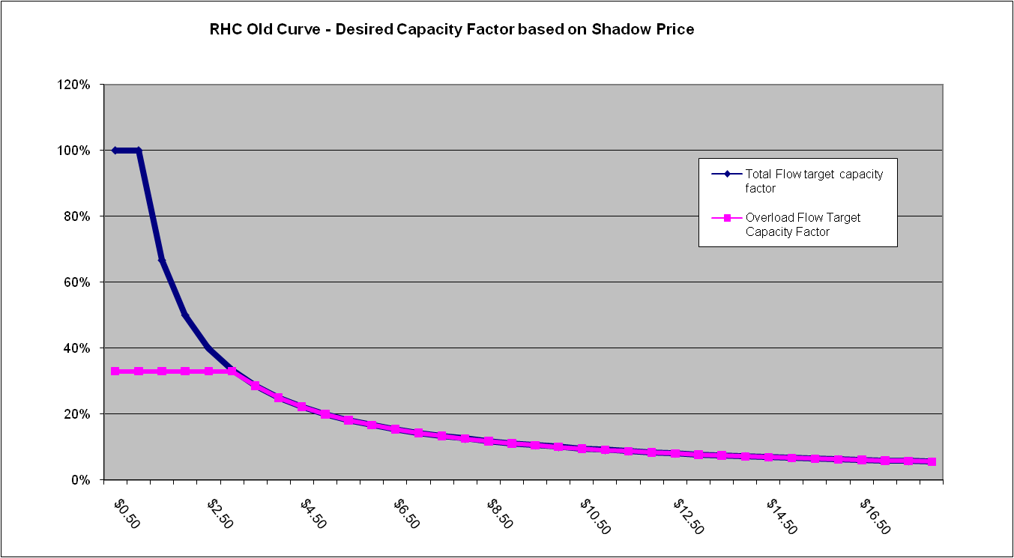
F2 OL75 | RHC Old | RHC New | Johnson | NGO | Median | Median New | Average | Average New
MISO_W_2_PJM_ROR | 28,151 | 13,776 | 9,816 | 13,667 | 13,667 | 13,667 | 17,211 | 12,420
SPP_N_2_ENT | 20,148 | 18,859 | 8,619 | 14,052 | 14,052 | 14,052 | 14,273 | 13,843
SPP_N_2_MISO_MO-IL | 9,325 | 3,674 | 1,182 | 1,200 | 1,200 | 1,200 | 3,902 | 2,019
SPP_N_2_MISO_W | 10,642 | 124 | 888 | 0 | 888 | 124 | 3,844 | 338
ENT_2_SOCO | 4,603 | 428 | 1,438 | 3,989 | 3,989 | 1,438 | 3,343 | 1,952
NE_2_MISO_W | 5,403 | 2,947 | 1,841 | 2,678 | 2,678 | 2,678 | 3,307 | 2,489
SPP_S_2_ENT | 5,376 | 3,636 | 1,152 | 1,188 | 1,188 | 1,188 | 2,572 | 1,992
NYISO_A-F_2_NYISO_G-I | 3,161 | 1,581 | 1,604 | 1,122 | 1,604 | 1,581 | 1,962 | 1,436
NEISO_2_NYISO_J-K | 4,900 | 26 | 586 | 333 | 586 | 333 | 1,940 | 315
MISO_W_2_MISO_MO-IL | 4,192 | 368 | 0 | 0 | 0 | 0 | 1,398 | 123

F2 OL25 | RHC Old | RHC New | Johnson | NGO | Median | Median New | Average | Average New
MISO_W_2_PJM_ROR | 53,787 | 39,915 | 23,477 | 30,871 | 30,871 | 30,871 | 31,421 | 31,421
MISO_WUMS_2_MISO_MI | 22,255 | 12,542 | 16,024 | 17,654 | 15,106 | 16,024 | 16,272 | 15,407
SPP_N_2_ENT | 21,973 | 21,973 | 11,738 | 15,106 | 16,024 | 15,106 | 15,407 | 16,272
MISO_W_2_MISO_MO-IL | 21,371 | 4,813 | 4,429 | 5,651 | 7,796 | 4,813 | 8,385 | 4,964
NE_2_MISO_W | 16,170 | 5,685 | 4,455 | 6,696 | 6,124 | 5,685 | 7,084 | 5,612
MISO_W_2_MISO_WUMS | 18,229 | 8,932 | 3,771 | 4,392 | 4,392 | 4,392 | 5,699 | 5,699
SPP_N_2_MISO_MO-IL | 15,758 | 11,353 | 3,776 | 6,124 | 5,685 | 6,124 | 5,612 | 7,084
MISO_MI_2_MISO_IN | 7,687 | 7,687 | 7,796 | 9,671 | 4,589 | 7,796 | 5,132 | 8,385
SPP_S_2_ENT | 10,645 | 8,115 | 2,693 | 4,589 | 4,813 | 4,589 | 4,964 | 5,132
ENT_2_SOCO | 7,025 | 3,455 | 3,421 | 6,640 | 3,455 | 3,455 | 4,505 | 4,505

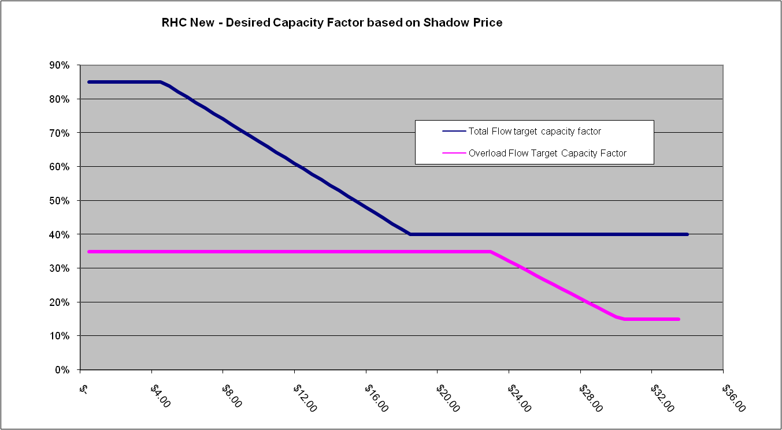

F1 OL75 | RHC Old | RHC New | Johnson | NGO | Median | Median New | Average | Average New
MISO_WUMS_2_MISO_MI | 2,310 | 802 | 820 | 1,309 | 1,309 | 820 | 1,480 | 977
MISO_WUMS_2_MISO_W | 770 | 1,129 | 684 | 864 | 770 | 864 | 773 | 892
NE_2_SPP_N | 622 | 748 | 420 | 498 | 498 | 498 | 513 | 555
NYISO_A-F_2_NYISO_G-I | 530 | 1,521 | 0 | 0 | 0 | 0 | 177 | 507
MISO_W_2_MAPP_CA | 0 | 97 | 0 | 585 | 0 | 97 | 195 | 227
MISO_MO-IL_2_MISO_W | 576 | 502 | 0 | 0 | 0 | 0 | 192 | 167
IESO_2_MISO_W | 0 | 29 | 439 | 0 | 0 | 29 | 146 | 156
NEISO_2_NYISO_J-K | 62 | 152 | 95 | 0 | 62 | 95 | 52 | 82
IESO_2_MAPP_CA | 135 | 129 | 57 | 0 | 57 | 57 | 64 | 62
NEISO_2_NYISO_G-I | 0 | 185 | 0 | 0 | 0 | 0 | 0 | 62

F1 OL25 | RHC Old | RHC New | Johnson | NGO | Median | Median New | Average | Average New
MISO_WUMS_2_MISO_MI | 8,124 | 13,006 | 8,625 | 8,531 | 8,531 | 8,625 | 8,427 | 10,054
MISO_WUMS_2_MISO_W | 5,054 | 4,245 | 2,141 | 2,917 | 2,917 | 2,917 | 3,371 | 3,101
NE_2_SPP_N | 2,805 | 3,782 | 2,134 | 2,817 | 2,805 | 2,817 | 2,585 | 2,911
MISO_W_2_MAPP_CA | 1,737 | 2,988 | 1,298 | 2,737 | 1,737 | 2,737 | 1,924 | 2,341
MISO_MI_2_MISO_IN | 988 | 777 | 1,296 | 2,296 | 1,296 | 1,296 | 1,527 | 1,456
NYISO_A-F_2_NYISO_G-I | 621 | 2,131 | 1,047 | 0 | 621 | 1,047 | 556 | 1,059
SPP_S_2_SPP_N | 520 | 525 | 258 | 178 | 258 | 258 | 319 | 320
IESO_2_NYISO_A-F | 0 | 0 | 0 | 573 | 0 | 0 | 191 | 191
NEISO_2_NYISO_G-I | 0 | 172 | 0 | 299 | 0 | 172 | 100 | 157
IESO_2_MISO_W | 19 | 0 | 320 | 0 | 19 | 0 | 113 | 107
NEISO_2_NYISO_J-K | 5 | 83 | 87 | 0 | 5 | 83 | 31 | 57

